Sheet1
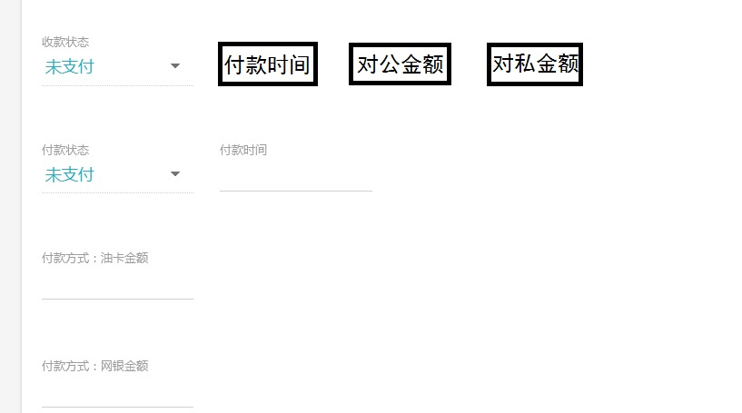
序号 | 问题端 | 具体问题 | 修改原因 | 优先级 | 整理时间 | 是否修改
1 | 后台端 | 车型和车长管理，新增之后无法按照顺序排序 | 便于操作 | B | 2016.11.07 | 否
2 | 司机APP端 | 填写车辆信息时，联系人和联系电话改为司机姓名和司机电话。 | 避免信息模棱两可 | B | 2016.11.07 | 否
3 | 管理员后台端 | APP用户司机（个人）用户的查看详情里：“手机号”改为“用户名”，“用户名”改为“昵称”。 | 让信息相互对应 | B | 2016.11.08 | 否
4 | 管理员后台端 | APP用户司机（公司）或货主用户的查看详情里：“手机号”改为“用户名”，“用户名”改为“昵称”。 | 让信息相互对应 | B | 2016.11.08 | 否
5 | 管理员后台端 | 司机（公司）或户主用户认证时，需上传身份证正反面照片。 | 让信息真实有效可追溯 | B | 2016.11.08 | 否
6 | 管理员后台端 | APP用户司机（公司）或货主查看详情里：增加两项：①“真实姓名”、②“身份证号”。 | 让信息真实有效可追溯 | B | 2016.11.08 | 否
7 | 财务后台端 | 财务后台端需要看到所有订单，且订单和账单相同步。 | 便于公司账务管理 | A | 2016.11.08 | 否
8 | 调度后台端 | 订单管理的修改订单里：计量单位改为可选择性的“吨”和“方”。 | 统一单位 | A | 2016.11.08 | 否
9 | 调度后台端 | 订单管理的修改订单里修改权限：“实际税点”、“开票日期”、“回单时间”、“回单是否收到”、“付款时间”全部改为不可修改。 | 调度员没有该修改权限 | A | 2016.11.08 | 否
10 | 调度后台端 | 订单管理的修改订单里：将“付款方式：油卡金额”和“付款方式：网银金额”删除。 | 订单管理里面无需出现 | B | 2016.11.08 | 否
11 | 调度后台端 | 交易员账号删除订单时设置提示语：①账单已生成的提示语：“您的账单已生成无法删除，如需删除订单请通知财务！” ②账单未生成的提示语：“确定要删除订单吗？”之后弹出“确定”或“取消”。 | 减少误删情况 | B | 2016.11.08 | 否
12 | 后台端 | 建立订单回收站。 | 避免误删情况 | B | 2016.11.08 | 否
13 | 司机APP端 | 订单详情列表获取失败。 | 无法操作 | A | 2016.11.08 | 否
14 | APP端 | 司机端和货主端认证时身份证号码限定只能输入18位。 | 方便后台核实 | B | 2016.11.08 | 否
15 | 调度后台端 | 订单详情里面添加：“付款时间”、“对公金额”、“对私金额”。 且这部分内容在调度员账号里改为不可修改； 修改之后的内容第一排内容增加在货主账单中，后三排内容增加在司机账单中。 | 方便账单管理 | A | 2016.11.08 | 否
16 | 后台端 | 订单导出excel表格。 | 便于数据统计 | A | 2016.11.08 | 否
17 | 货主APP端 | iOS端发布订单备注中的选择备注操作迟钝。 | 影响操作 | A | 2016.11.08 | 否
32 | 后台端 | 一口价经常变成单价。 | 无法操作 | A | 2016.11.10 | 否

